需求设计说明总览
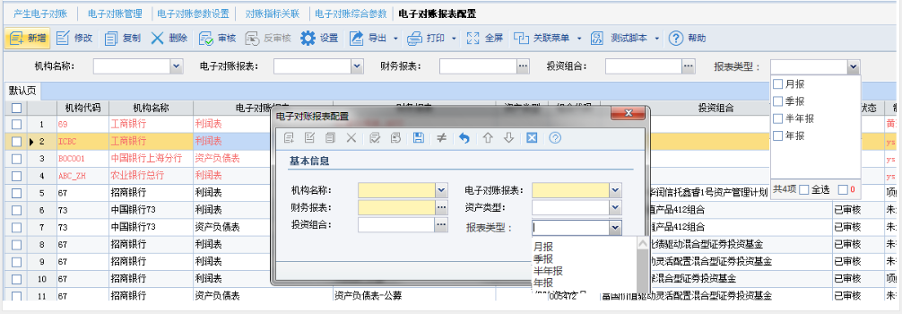
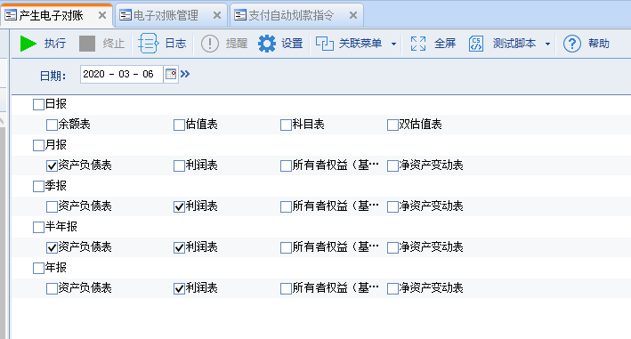
需求名称： | STORY85122【鹏华基金】社保和养老基金的利润表（年报）电子对账发送 |  | 设计人 | 宋达萍
需求背景介绍 | 社保和养老基金的财务报表中的利润表， 年报和季报用的不是同一套模板，年报用的是新增的一套模板，但是电子对账发送的时候，配置电子对账时，电子对账报表配置只能配置其中一个，季报月报和年报的是冲突的情况下无法配置，麻烦实现功能。
需求目标 | 【电子对账报表配置】可以配置按月、季、半年、年报的模式，实现按报表类型拆分。
需求功能点
序号 | 功能点 | 业务规则 |  |  | 附件
1 | 【电子对账报表配置】新增 | 一、【电子对账报表配置】上半区新增查询条件参数“报表类型”，【新增】中set界面新增参数“报表类型” 1、查询条件“报表类型”：下拉多选，非必选，加载内容：月报，季报，半年报，年报，默认为空。 2、set界面“报表类型” 1）新增界面、复制界面，“报表类型”下拉多选，非必选，加载内容：月报，季报，半年报，年报，默认不勾选。 2）修改界面，“报表类型” 下拉框，非必选，加载内容：月报，季报，半年报，年报。 例如：新增勾选了三个报表类型，保存后出来三条数据，再去修改时，下拉框加载选中那条进行修改。（数据源不变） 一个报表类型最多只允许保存一条记录，如果本次选择的报表类型已经存在，则提示，提示内容：【报表类型】 【报表名】已存在，请正确设置，谢谢。 可参考需求：STORY84425电子对账报表配置复制新增支持批量勾选组合
2 | 【产生电子对账】主界面 | 二、【产生电子对账】勾选相关报表执行，根据【电子对账报表配置】的相关配置记录产生记录 修改前：月报、季报、半年报、年报，都根据03报表类型月报模版配置生成。 修改后：勾选相关报表执行，根据【电子对账报表配置】的设置的“报表类型”产生记录。 1）、优先找各报表类型的记录，如果没有再统一找报表类型为空的记录产生记录。 2）、如电子对账报表的数据都没，按系统现有规则处理
开发建议

测试建议

